Sheet1
 | x1 |  |  |  |  |  |  |  |  |  |  | xo
 | v2 |  |  |  |  |  |  |  |  |  |  | v1

5

 | x2
 | v3 |  |  |  |  |  |  |  |  |  |  |  | x3
 |  |  |  |  |  |  |  |  |  |  |  |  | v4

 |  |  | -0.375 |  | -0.375 | -0.75 | -0.225 | 0.375 | -0.525 | -0.5 | 1.375
 |  |  | 0.625 |  | 0.625 | 1.25 | 0.375 | -0.625 | 0.875 | -0.5 | -1.625
 |  |  | -0.125 |  | -0.125 | -0.25 | -0.075 | 0.125 | -0.175 | -0.5 | 0.625
 |  |  | 1.25
 |  |  |  |  | Pbest | Gbest

 |  |  | xo= | 1
 |  |  | v1= | 0
 |  |  | x1= | 1 | 1 | 0.25
 |  |  | v2= | -0.75
 |  |  | x2= | 0.25 | 0.25 | 0.25
 |  |  | v3= | -0.375 |  |  |  |  |  | c1=c2=2 | 2
 |  |  | x3= | -0.125 | -0.125 | -0.125 |  |  |  | w=0,5 | 0.5
 |  |  | v4= | -0.1875 |  |  |  |  |  | r1=r2=0,5 | 0.5

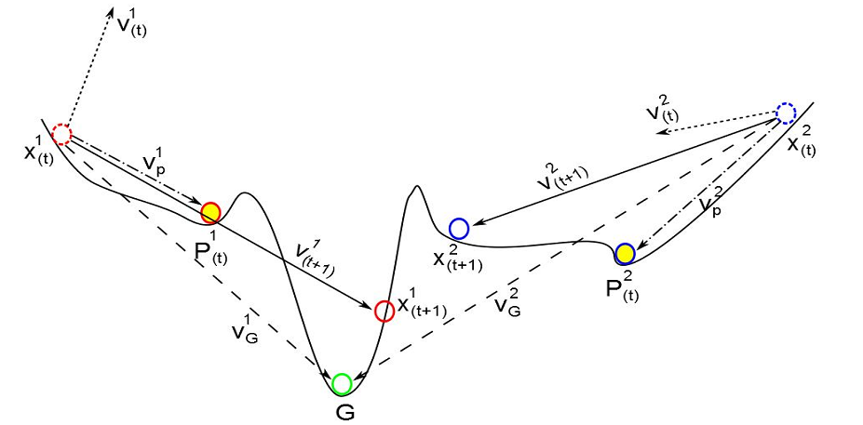

 |  | vo= | 0
 |  | xo= | 1
 |  | v1= | 0
 |  | x1= | 1 | 1 | 0.25
 |  | v2= | -0.75
 |  | x2= | 0.25 | 0.25 | 0.25
 |  | v3= | -0.375
 |  | x3= | -0.125 | -0.125 | -0.125
 |  | v4= | -0.1875

 |  | P | x | v | Pbest | Gbest |  | delta f=0 | fi | f thuc nghiem = 34hz (đo được kết cấu đã pháhủy)
 |  | P1 | 1 |  |  |  |  |  | f1(vết nứt vị trí 1)
 |  | P2 | 2 |  |  |  |  |  | f2(vết nứt vị trí 2)
 |  | P3 | 3 |  |  |  |  |  | f3(vết nứt vị trí 3)
 |  | P4 | 4 |  |  |  |  |  | f4(vết nứt vị trí 4)
 |  | P5 | 5 |  |  |  |  |  | f1(vết nứt vị trí 1)
 |  | P6 | 6 |  |  |  |  |  | f1(vết nứt vị trí 1)
 |  | P7 | 7 |  |  |  |  |  | f1(vết nứt vị trí 1)
 |  | P8 | 8 |  |  |  |  |  | f1(vết nứt vị trí 1)
 |  | P9 | 9 |  |  |  |  |  | f1(vết nứt vị trí 1)
 |  | P10 | 10

 |  |  |  |  |  |  |  | delta f = fi- f thuc nghiem |  |  | (có thể tính tay được)

